チェックリスト
検 査 項 目 | チェックポイント | 欄
１．流入管きょ及び放流管きょ勾配 | 汚物や汚水の停滞がないか。
２．放流先の状況 | 放流口と放流水路の水位差が適切に保たれ、逆流
 | のおそれはないか。
３．誤接合等の有無 | 生活排水が全て接続されているか。
 | 雨水や工場排水等が流入していないか。
４．桝の位置及び種類 | 起点、屈曲点、合流点及び一定間隔（管径の
 | 120倍）ごとに適切な桝が設置されているか。
５．流入管きょ、放流管きょ及び空気配管の | 管の露出等により変形、破損の恐れはないか。
変形、破損のおそれ
６．かさ上げの状況 | バルブの操作などの維持管理を容易に行うことが
 | できるか。（高さ0.3m以下か）
７．浄化槽本体の上部及びその周辺の状況 | 保守点検、清掃を行いにくい場所に設置されてい
 | ないか。
 | 保守点検、清掃の支障となるものが置かれていな
 | いか。
 | コンクリートスラブが打たれているか。
８．漏水の有無 | 漏水が生じてないか。
９．浄化槽本体の水平の状況 | 水平が保たれているか。
10．接触材等の変形、破損、固定の状況 | 嫌気ろ床槽のろ材及び接触ばっ気槽の接触材に変
 | 形や破損はないか。
 | しっかり固定されているか。
11．ばっ気装置、逆洗装置及び汚泥移送装置 | 各装置に変形や破損はないか。
の変形、破損、固定及び稼動の状況 | しっかり固定されているか。
 | 空気の出方や水流に片寄りはないか。
12．消毒設備の変形、破損、固定の状況 | 消毒設備に変形や破損はないか。
 | しっかり固定されているか。
 | 薬剤筒は傾いていないか。
13．ポンプ設置（流入ポンプ及び放流ポン | ポンプ槽に変形や破損はないか。
プ）の設置、稼働状況 | ポンプ槽に漏水のおそれはないか。
（必要により） | ポンプが２台以上設置されているか。
 | 設計どおりの能力のポンプが設置されているか。
 | ポンプの固定が十分行われているか。
 | ポンプの取りはずしが可能か。
 | ポンプの位置や配管がレベルスイッチの稼動を妨
 | げるおそれはないか。
14．ブロワーの設置、稼働状況 | 防振対策がなされているか。
 | 固定が十分行われているか。
 | アースはなされているか。
 | 漏電のおそれはないか。
上記のとおり確認したことを証します。
令和 年 月 日
担当浄化槽設備士氏名

(浄化槽設備士免状の交付番号 )

工事写真
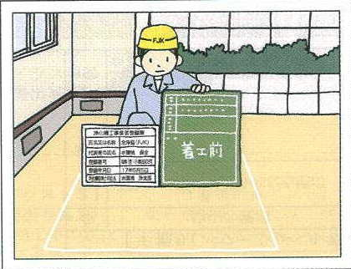
 | 写真タイトル
 | （着工前）

 | 〔写真のポイント〕

・ | 浄化槽設備士が正面を向き、
 | 標識看板を掲げて、周辺状況
 | （地面、家屋）がわかるように
 | 撮影すること。

※ | 標識看板
 | 国土交通省「浄化槽に係わる省令第
 | 9条」に定める別記様式第8号・同第
 | 9号による。

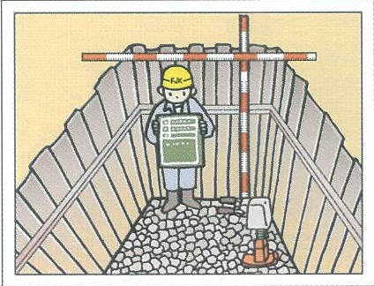
 | 写真タイトル
 | （基礎工・
 | 掘削及び基礎砕石完了）

 | 〔写真のポイント〕
 | 基礎砕石の転圧終了後、深さの
 | 分かるスタッフ等とともに撮影
 | する。

※ | 掘削作業の際、地盤の崩壊を
 | 防止するため、土留工事を行う
 | ものとする。
 | 工事の妨げとなる地下水は、
 | 水替え工事を行うものとする。

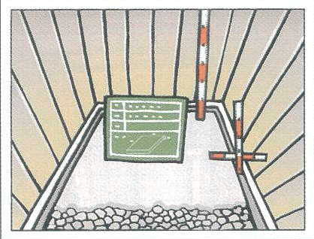
 | 写真タイトル
 | （基礎工・
 | 捨てコンクリート打設状況）

 | 〔写真のポイント〕
 | 捨てコンクリート打設中の写真。

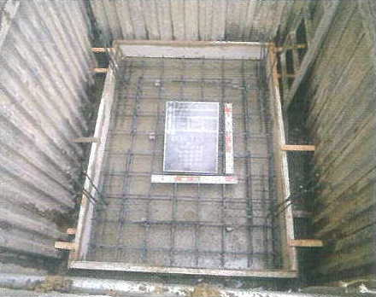
 | 写真タイトル
 | （基礎工・底版配筋状況）

 | 〔写真のポイント〕
 | 底版の配筋終了後、寸法及び
 | 配筋ピッチが確認できるよう
 | リボン及びスタッフを配置し撮影。

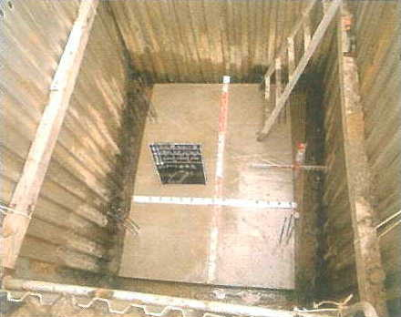
 | 写真タイトル
 | （基礎工・
 | 底版ｺﾝｸﾘｰﾄ打設完了）

 | 〔写真のポイント〕
 | コンクリート打設後、寸法（短辺、
 | 長辺、厚さ）が確認できるよう
 | リボン及びスタッフを配置し撮影。

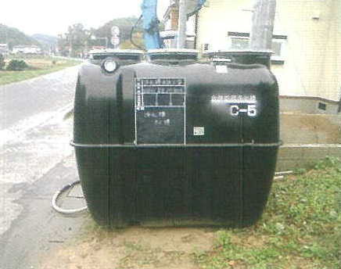
 | 写真タイトル
 | （据付工・浄化槽搬入）

 | 〔写真のポイント〕
 | 申請どおりのメーカー・型式・
 | 人槽が分かるように撮影。

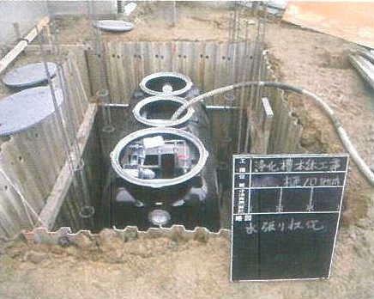
 | 写真タイトル
 | （据付工・水張状況）

 | 〔写真のポイント〕
 | 埋め戻し前に水張りを行って
 | いるか。

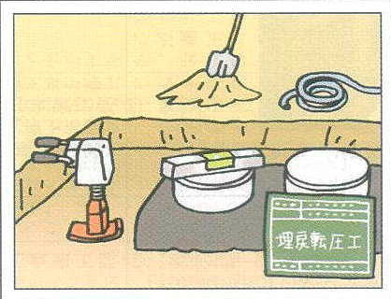
 | 写真タイトル
 | （据付工・埋め戻し状況）

 | 〔写真のポイント〕
 | 水張りを行い、本体の水平を
 | 確認しつつ埋め戻しの作業を
 | 行っている事が分かるよう
 | 撮影する。
 | ・水準器
 | ・水締めに使ったホース
 | ・埋め戻しの高さを示すスケール
 | ・つき固め用の道具(ランマー等)

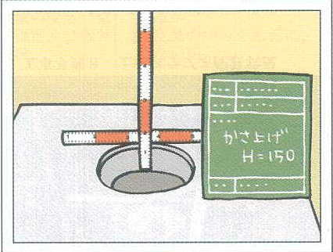
 | 写真タイトル
 | （据付工・嵩上げ状況）

 | 〔写真のポイント〕
 | バルブ上端からマンホール蓋
 | までの距離が分かるように
 | スケールを当てて撮影する。

※ | 嵩上げ高は30㎝以内とする。

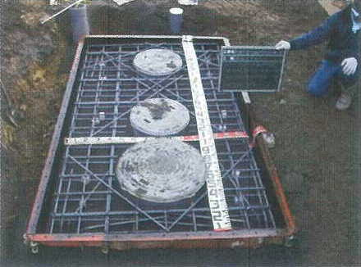
 | 写真タイトル
 | （据付工・床版配筋状況）

 | 〔写真のポイント〕
 | 床版の配筋終了後、寸法及び
 | 配筋ピッチが確認できるよう
 | リボン及びスタッフを配置し撮影。

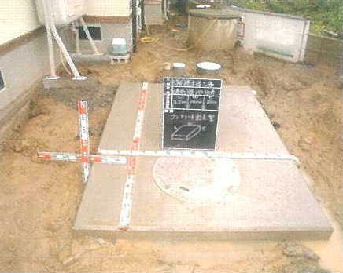
 | 写真タイトル
 | （据付工・
 | 床版ｺﾝｸﾘｰﾄ打設完了）

 | 〔写真のポイント〕
 | コンクリート打設後、寸法（短辺、
 | 長辺、厚さ）が確認できるよう
 | リボン及びスタッフを配置し撮影。

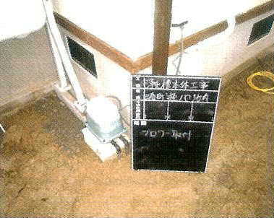
 | 写真タイトル
 | （据付工・ブロア設置状況）

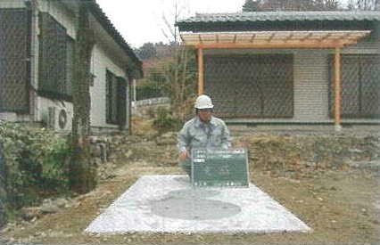
 | 写真タイトル
 | （完成）

 | 〔写真のポイント〕
 | 着工前と同アングルで撮影する。

